NASLOVNICA
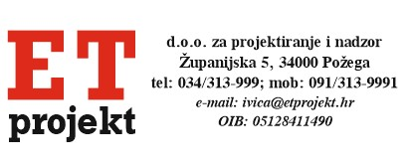

 |  | INVESTITOR: Rotoplast d.d., Poduzetnička 7, Kerestinec, 10431 Sveta Nedjelja

TROŠKOVNIK ELEKTROINSTALACIJA

GOSPODARSKA ZGRADA - PROIZVODNA

 |  | ELEKTROTEHNIČKE INSTALACJE

 | A. | SUSTAV ZAŠTITE OD DJELOVANJA MUNJE NA GRAĐEVINU

 | B. | RAZDJELNI ORMARI

 | C. | ELEKTROINSTALACIJA JAKE STRUJE

 |  | TROŠKOVNIK IZVEDBE TRAFOSTANICE

 | A. | ELEKTROMONTAŽNI RADOVI

 | B. | SPECIFIKACIJA MATERIJALA

 |  | Projektant:

 |  | Ivica Čabraja, mag.ing.el.

